表紙
設計書
開発番号 | 標 題 |  | 〇 | 基本設計書 | 作成日付 | 検 印 | 再鑑者印
 | 営業・融資サポートシステム インフラ基本設計書個別編（横浜銀行） 外部サービス連携 |  |  | 詳細設計書 | 2021/12/6
 |  |  |  | そ の 他 | 改2023/3/31

営業・融資サポートシステム
インフラ基本設計書 個別編（横浜銀行）
外部サービス連携

 |  | 第１．２版
...

目次
目次
〇 | 基本設計書
 | 詳細設計書
 | そ の 他
...
目次
〇 | 基本設計書
 | 詳細設計書
 | そ の 他

改版履歴
設計書
設計書
 |  | 〇 | 基本設計書
 |  |  | 詳細設計書
 |  |  | そ の 他

 | 改定履歴
改定理由 |  |  |  | 改定ページ
-
特権ID・ウィルス対策ソフトウェア実行時間変更 |  |  |  | 8
リモート保守端末（本番）の図削除 |  |  |  | 3
サーバ再起動を追加 |  |  |  | 5
他サーバとウィルススキャン時間を統一 |  |  |  | 8

本文
設計書
 |  |  |  |  |  |  |  |  |  |  |  |  | 〇 | 基本設計書
 |  |  |  |  |  |  |  |  |  |  |  |  |  | 詳細設計書
 |  |  |  |  |  |  |  |  |  |  |  |  |  | そ の 他
...
設計書
 |  |  |  |  |  |  |  |  |  |  |  |  | 〇 | 基本設計書
 |  |  |  |  |  |  |  |  |  |  |  |  |  | 詳細設計書
 |  |  |  |  |  |  |  |  |  |  |  |  |  | そ の 他
...
 |  |  |  |  |  |  |  |  |  |  | ＜M365連携認証のための事前設定＞
 |  |  |  |  |  |  |  |  |  |  |  | M365には、MSGraphの共通インターフェースを経由したアクセスとなる。
 |  |  |  |  |  |  |  |  |  |  |  | M365連携するためには、アプリケーションの許可を実施する必要があるため、
...
設計書
 |  |  |  |  |  |  |  |  |  |  |  |  | 〇 | 基本設計書
 |  |  |  |  |  |  |  |  |  |  |  |  |  | 詳細設計書
 |  |  |  |  |  |  |  |  |  |  |  |  |  | そ の 他
...
設計書
 |  |  |  |  |  |  |  |  |  |  |  |  | 〇 | 基本設計書
 |  |  |  |  |  |  |  |  |  |  |  |  |  | 詳細設計書
 |  |  |  |  |  |  |  |  |  |  |  |  |  | そ の 他
...
設計書
 |  |  |  |  |  |  |  |  |  |  |  |  | 〇 | 基本設計書
 |  |  |  |  |  |  |  |  |  |  |  |  |  | 詳細設計書
 |  |  |  |  |  |  |  |  |  |  |  |  |  | そ の 他
...
設計書
設計書番号 |  |  | 業 務 名 | 開発番号 | 標 題 |  |  |  |  |  |  |  | 〇 | 基本設計書
 |  |  | NTTデータフォース㈱ ソリューション開発 事業本部 |  | 営業・融資サポートシステム インフラ基本設計書個別編（横浜銀行） 外部サービス連携 |  |  |  |  |  |  |  |  | 詳細設計書
 |  |  |  |  |  |  |  |  |  |  |  |  |  | そ の 他

６ ソフトウェア構成
６．１ ソフトウェア構成
 | ・Proxyサーバ
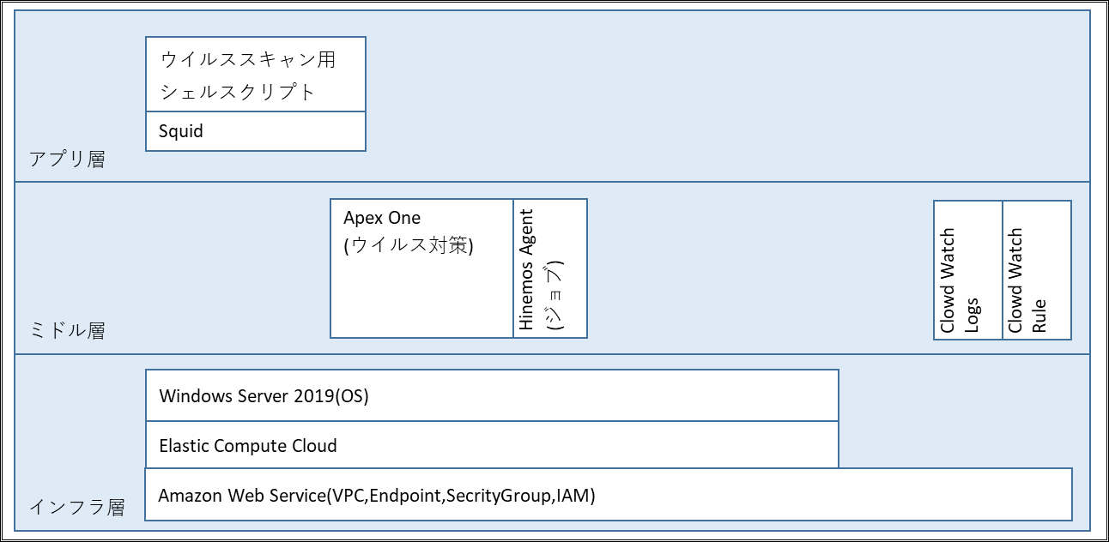

６．２ 機能説明
６．２．１ インフラ層

 |  | ソフトウェア |  |  |  | 機能説明
 | 1 | Amazon Web Service(VPC,Endpoint, |  |  |  | AWS上にProxyサーバ用の専用ネットワーク区画を作成し、アクセス制御や権限管理を行う機能を利用する。
 |  | SecrityGroup,IAM)
 | 2 | Elastic Compute Cloud |  |  |  | Proxyサーバの環境構築を目的に、AWSのコンピュートサービスであるEC2を利用する。
 | 3 | Windows Server 2019 |  |  |  | プロキシサーバとしてDFとして実績のあるWindows Serverを利用する。

設計書
 |  |  |  |  |  |  |  |  |  |  |  |  | 〇 | 基本設計書
 |  |  |  |  |  |  |  |  |  |  |  |  |  | 詳細設計書
 |  |  |  |  |  |  |  |  |  |  |  |  |  | そ の 他
...
設計書
 |  |  |  |  |  |  |  |  |  |  |  |  | 〇 | 基本設計書
 |  |  |  |  |  |  |  |  |  |  |  |  |  | 詳細設計書
 |  |  |  |  |  |  |  |  |  |  |  |  |  | そ の 他
...
 |  |  |  |  |  |  | タイミング |  | 処理概要
 |  |  |  |  |  |  | 毎日23:00 |  | ディスクIO情報等を収集する。
 |  |  |  |  |  |  | 毎日23:00 |  | ディスク使用率等を収集する。
 |  |  |  |  |  |  | 毎5分 |  | メモリ使用率等を収集する。
 |  |  |  |  |  |  | 毎日23:00 |  | ネットワーク転送量等を収取する。
 |  |  |  |  |  |  | 毎月1日8:00 |  | 前月分の各種統計情報やHULFTログ等をまとめる。
...
設計書
 |  |  |  |  |  |  |  |  |  |  |  |  | 〇 | 基本設計書
 |  |  |  |  |  |  |  |  |  |  |  |  |  | 詳細設計書
 |  |  |  |  |  |  |  |  |  |  |  |  |  | そ の 他
...
 |  |  |  |  |  |  |  | 処理主体 |  | タイミング |  | 世代(アクティブログを除く)
...
設計書
 |  |  |  |  |  |  |  |  |  |  |  |  | 〇 | 基本設計書
 |  |  |  |  |  |  |  |  |  |  |  |  |  | 詳細設計書
 |  |  |  |  |  |  |  |  |  |  |  |  |  | そ の 他

検 印

処理概要
対象範囲

バッチサーバ
API連携
WebAPサーバ
業務アプリ
・アプリの登録
・証明書とシークレット
・APIのアクセス許可
AzureADのシステム管理者にて事前設定
バッチアプリ

Internet Gateway
WebAPサーバ

業務アプリ
Proxyサーバ（本番）
API実行

Security group
Transit Gateway
Transit Gateway

Direct Connect

Customer gateway
本部／営業店
横浜銀行事務センター

イントラ端末（本番）
ブラウザ接続
行内ＬＡＮ

横浜銀行事務センター

行内ＬＡＮ
自行システム

オムニチャネルシステム

論理構成図
対象範囲

AWS共通基盤
AWS共通基盤

Region：ap-northeast-1：東京
Region：ap-northeast-3：大阪

アカウント：営業・融資サポートシステム＜本番＞
アカウント：踏み台＜本番＞
AWSマネジメント
コンソール
アカウント：営業・融資サポートシステム＜本番＞
Amazon S3
Amazon S3

VPC
VPC
InternetGW
Active
Standby
AZ : ap-northeast-1a
AZ : ap-northeast-1c
AZ : ap-northeast-1a
AZ : ap-northeast-1c
A-gate
対象範囲
Private subnet
Active
Private subnet
Active
Public subnet
Public subnet

A-gate Hinemos ＜本番＞
Web/APサーバ
Web/APサーバ
Proxyサーバ
ALB
Proxyサーバ
VPC
Private subnet
Active
Private subnet
Standby
Private subnet
Hinemosマネージャ
●監視機能
●ジョブ機能

バッチサーバ
バッチサーバ
Private subnet
Active
Private subnet
Standby
踏み台サーバ

Private subnet
Private subnet
Router
ファイル連携サーバ
ALB
ファイル連携サーバ

Private subnet
TGW ENI
TGW ENI

BIツールサーバ
ISID開発拠点

Private subnet
Private subnet
Internet
リモート保守端末（開発）
Router
FW
レプリケーション
Amazon Aurora（プライマリ）
Amazon Aurora（レプリカ）

Private subnet
Private subnet

Internet
TGW ENI（Act）
TGW ENI（Stb）
Client VPN Endpoints

横浜事務センタ
Router
イントラProxy

コンソール専用端末（本番）
Customer gateway
アカウント：HULFT-HUB＜本番＞
アカウント：共通HUB＜本番＞
仮想化管理端末（本番）

特権ID管理 統合監視
ウィルス対策

Active
Router
Standby
Attachment
Attachment
Attachment
AZ : ap-northeast-1a
AZ : ap-northeast-1c
本部
営業店
Attachment
VPN connection
Attachment
Direct Connect
HULFT-HUBサーバ
HULFT-HUBサーバ
AWS Transit Gateway（TGW）
イントラ端末
（本番）
イントラ端末
（本番）

ソフトウェア構成図
アプリ層
ウイルススキャン用シェルスクリプト

Squid

ミドル層
Apex One
(ウイルス対策)
Hinemos Agent
(ジョブ)
Clowd Watch Logs
Clowd Watch Rule

インフラ層
Windows Server 2019(OS)

Elastic Compute Cloud
Amazon Web Service(VPC,Endpoint,SecrityGroup,IAM)

